Aula 11 Exemplo 02
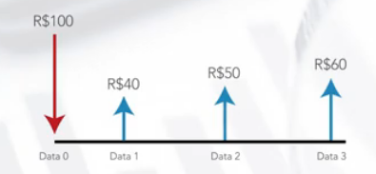
Um empréstimo é concedido baseado no fluxo da figura a seguir:
Determinar o VPL e a TIR.

Considere uma taxa mínima de atratividade de 1% a.m.

TMA = | 1.00% | a.m.

Fluxo de caixa
Período | 0 | 1 | 2 | 3
saída de caixa | 100.00

sub-total saídas | 100.00 | 0.00 | 0.00 | 0.00
entrada de caixa |  | 40.00 | 50.00 | 60.00

sub-total entradas | 0.00 | 40.00 | 50.00 | 60.00
FC simples | -100.00 | 40.00 | 50.00 | 60.00
FC acumulado | -100.00 | -60.00 | -10.00 | 50.00
FC descontado | -100.00 | 39.60 | 49.01 | 58.24
FC descontado, acumulado | -100.00 | -60.40 | -11.38 | 46.85

Pay-back simples = | 2.1666666667 | meses
Pay-back descontado = | 2.195435 | meses
VPL = | R$ 46.85
TIR = | 20.443%

